Upute
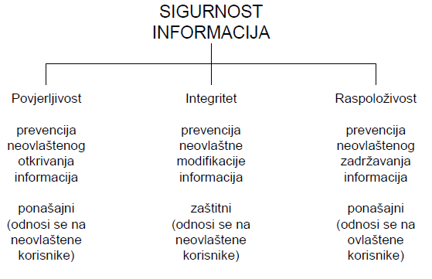
 | CIA security triad
 | Eng | Hrv | Značenje
C | Confidentiality | Povjerljivost | Povjerljivost jest mogućnost sustava da onemogući neovlaštenim korisnicima pristup povjerljivim informacijama. Dakle i to je koncept ponašanja, ali za razliku od drugih atributa, povjerljivost definira ponašanje sustava u odnosu na neovlaštenog korisnika. U stvarnosti time se definira do koje razine neka informacija treba biti dostupna, odnosno nedostupna neovlaštenim korisnicima. Kao takva provjerljivost je koncept paralelan sa konceptima pouzdanosti, raspoloživosti i zaštite. Povjerljivost se također može promatrati u širem smislu, odnosno kao prevenciju pružanja usluge neovlaštenim korisnicima, čak i ako pružanje takve usluge ne bi značilo štetu za ovlaštene korisnike ili otkrivanje tajnih informacija. Za ovakav prošireni koncept predložen je termin ekskluzivnost.
I | Integrity | Integritet | Integritet predstavlja prevenciju neovlaštene modifikacije, brisanja ili uništavanja elemenata sustava. Integritet je narušen u slučaju napada, koji obično izvršavaju neovlašteni korisnici, ali koji također može izvršiti i ovlašteni korisnici koji zloupotrebljavaju svoje ovlasti. Zbog toga integritet spada u zaštitnu kvalitetu sustava i karakterizira mogućnost sustava da se odupre napadima.
A | Availability | Raspoloživost | Raspoloživost se primarno definira kao mogućnost sustava da pruži uslugu ovlaštenom korisniku, dakle može se promatrati kroz koncept ponašanja. Ovlašteni korisnici su korisnici kojima su namijenjene usluge sustava kako je naznačeno u specifikaciji sustava. Svi ostali korisnici osim ovlaštenih korisnika smatraju se neovlaštenim korisnicima. Iz toga proizlazi da raspoloživost kao sigurnosni aspekt ima isto značenje kao i atribut raspoloživosti kod pouzdanosti.

O | Occurence | Pojavnost | Učestalost pojave prijetnji

